Sheet1
프로세스 : 실행 중인 프로그램, 자원(resources)과 쓰레드로 구성
쓰레드 : 프로세스 내에서 실제 작업을 수행
모든 프로세스는 최소한 하나의 쓰레드를 가지고 있다.
프로세스 : 쓰레드 = 공장 : 일꾼
하나의 새로운 프로세스 생성보다 새로운 쓰레드를 생성하는 것이 더 적은 비용이 든다.
대부분의 프로그램이 멀티쓰레드
쓰레드의 종류는 '사용자 쓰레드' 와 '데몬 쓰레드' 두 종류가 있다.
실행 중인 사용자의 쓰레드가 하나도 없을 때 프로그램은 종료된다.

쓰레드의 구현
1. Thread클래스를 상속
Thread 클래스의 run( )을 오버라이딩하여 구현
2. Runnalbe 인터페이스를 구현
Runnalbe 인터페이스의 추사메서드 run( )을 구현

쓰레드의 사용
쓰레드는 메인메소드 안에서 호출하여 사용한다.
1. 쓰레드 생성
MyThread t1 = new MyThread( );
2. 쓰레드 실행
t1.start( ); ->새로운 호출스텍을 생성하고 쓰레드 안의 run( )을 실행

I/O 블락킹
입출력시 작업중단되는 것 그래서 싱글쓰레드는 아무것도 못함
멀티 쓰레드에서는 입출력 작업 중이 아닌 쓰레드에서 다른 작업실행
쓰레드는 서로 ContextSwithcing(작업전환)을 통하여 효율적으로 작업을 번갈아 진행한다.

쓰레드의 우선순위
우선순위를 부여하여 더 많은 작업시간을 갖도록 하는 것 (희망사항)
void setPriority( int new Priotity ) : 우선순위 지정 (1~10) 기본값은 5
int getPriority( ) : 쓰레드의 우선순위를 반환

쓰레드 그룹
서로 관련된 쓰레드는 묶음
모든 쓰레드는 반드시 하나의 쓰레드 그룹에 포함됨
쓰레드 그룹을 지정하지 않고 생성한 쓰레드는 'main쓰레드 그룹'에 속한다.
자신을 생성한 부모 쓰레드의 그룹과 우선순위를 상속받는다.
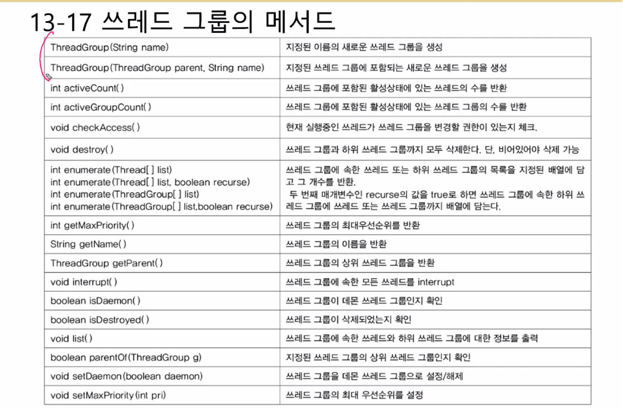

sleep( )
Thread.sleep(n/1000 ) : 천분의 일초 단위로 지정된 시간동안 멈춤
항상 예외처리를 해야함. catch(InterruptedException e) { }
그래서 여러 번 사용 할 경우 미리 delay( )와 같이 예외처리를 해둔 메서드를 만들어 사용한다.
interrupt( )
객체.interrupt( ) : 쓰레드의 interrupted상태를 false에서 true로 변경
객체.isInterrupt( ) : 쓰레드의 interrupted상태 반환
Thread.interrpted( ) : 쓰레드의 interrupted상태 반환하고, false로 초기화
활용 -> 입출력 완료시 -> interrupt( ); 실행 ->반복문에서 조건에 ! isInterrupted( ) 넣어주면 종료
join( )
해당 쓰레드의 작업이 끝날때 까지 기다린다.
yield( )
양보 / interrupt( )와 적절히 사용시 응답성과 효율성을 높일 수 있다.

동기화란?
한 쓰레드가 진행중인 작업을 다른 쓰레드가 간섭하지 못하게 임계영역을 설정하여 막는 것
임계영역은 락(lock)을 얻은 단 하나의 쓰레드만 출입가능 ( 객체1개에는 단 하나의 락만 있음)
장점: 데이터 보호, 오류방지 / 단점 : 비효율적

동기화 하는 방법
✅synchronized를 이용한 동기화
1. 메서드 전체를 임계영역으로 지정 : public synchronized void method( ){ }
2. 특정 영역을 임계영역으로 지정 : synchronized(this)
✅wait( )과 notify( )를 사용
wait()- 객체의 Iock을 풀고 쓰레드를 해당 객체의 waiting pool에 넣는다.
notify)- waiting pool에서 대기중인 쓰레드 중의 하나를 깨운다.
notifyAll)-waiting pool에서 대기중인 모든 쓰레드를 깨운다. (권장) *공평
*wait 과 notify가 구분 되지 않으면 Loik&condition 공부

